Matriz indicadores 2024
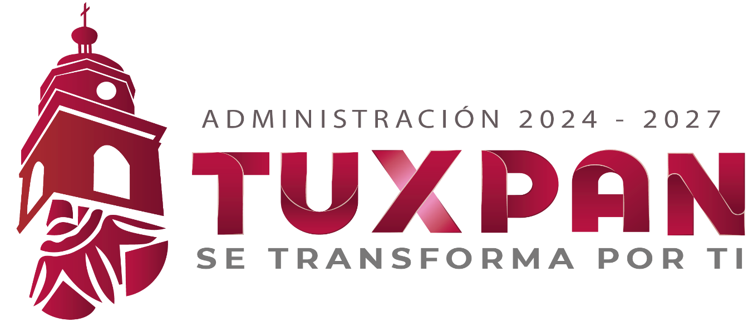
 |  |  |  | MATRIZ DE INDICADORES DE RESULTADOS 2026
 |  |  |  | PROGRAMA PRESUPUESTARIO

PERIODO TRIMESTRAL: ABRIL- junio 2026 2026 |  |  |  |  | EVALUACION : 3ERA EVALUACION

JEFATURA BIENESTAR DE ASUNTOS INDIGENAS RESPONSABLE: JOSEFINA SILVA ISABELES

NO. | DENOMINACION DEL PROGRAMA | OBJETIVO | NOMBRE DEL INDICADOR | METODO DE CALCULO | FRECUENCIA DE MEDICION | TIPO DE INDICADOR | % CUMPLIMIENTO | BENEFICIARIOS | RECURSO INVERTIDO | RESULTADO
1 | SOLICITUD DE PERTENENCIAS INDIGENAS. | PROMOVER, ORIENTAR, FACILITAR LA IGUALDADES Y EL ACCESSO A LOS PROGRAMAS SOCIALES FEDERALES Y ESTATALES EN 2025, FORTALECER EL ACOMPAÑAMIENTO A LAS 7 COMUNIDADES INDIGENAS EN MATERIA; CULTURAL, SOCIAL Y ECONOMICO. | PROGRAMAS. | solicitudes | mensual | estuiantes y polacion en geberal. | 100% | 30 personas | no aplica | aceder ah programs
2 | RESCATE DE ARTESANALES, DESHILADO, FAJAS, JOLOTONES | PROMOVER LAS DIVERSAS RECUPERACION DE ARTESANAL EN DESHILADOS Y TELAR. | TALLERES. | convocatoria abierta a travez de difusion digital | una vez a la semana martes yviernes | poblacion en genral | 100% | 20 personas x taller | no aplica | se capacitan
3 | REUNIONES COMUNITARIAS. | FORTALECER LA VIDA COMUNITARIA. | REUNION. | por medios propaganda y pega de tricticos | cada que es necesario y minimo una vez a mes | representes de grupo y delegados | 100% | 20 a 50 personas | no aplica | realidad de necesidades
4 | ASSAMBLEA CONSULTIVO A GDL CIFE | TENER ACCESSO A LOS RECURSOS QUE SE BRINDE. | CONSEJO. | oficios de la asamblea | trabajo en equipo | representantes de asuntos indigenas zona nahuatl | 100% | 50a 60 personas | no aplica | trabajo coordinado

5 | fortalecer la economia solidaria | que los artesanos obtengan ingresos con susu ventas | a travez de expo artesanal | convocatoria abierta | mensual | poblacion en general | 30% | 15 a 20 artesanos | no a´plica | mejorar su economia

6 | intercambio de experiencias | contribuir a mejor difundir en sus artesanias | fortalecer y conocer como estan organizados | en las 7 comunidaes indigenas | cuando hay llega informacion del estado oh del gobierno federal | comunidaes en general | 50% | 10 a 20 | no aplica | buscar fortalecer los tabajos

7 | fomentar la ecologia | se dan temas de comcientizacion y foros del agua | atravez de campañas de limopieza de la comunidad o escuelas | abierta a la poblacion y comunidades | en proceso | poblacion en general | 50% | poblacion en general | no aplica | contribuir ala vida natural

8 | crear

 |  | RESPONSABLE BIENESTAR INDIGENA JOSEFINA SILVA ISABELES

Responsable del area: JOSEFINA SILVA ISABELES

